Alytaus
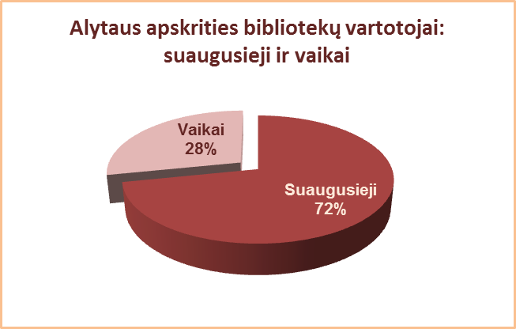
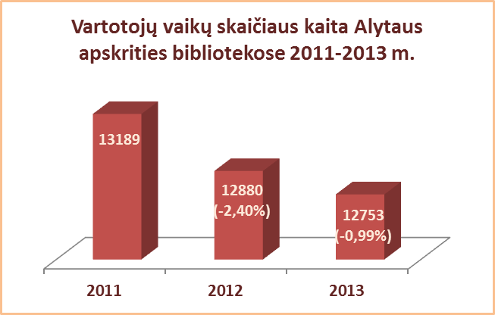
3.3.1. ALYTAUS APSKRITIES SAVIVALDYBIŲ VIEŠŲJŲ BIBLIOTEKŲ VARTOTOJŲ VAIKŲ SKAIČIUS 2012-2013 M.

Eil. | Savivaldybių | SVB |  |  |  | VB |  |  |  | Miesto fil. |  |  |  | Kaimo fil.
Nr. | viešosios | 2013 |  | 2012 | skirtu-mas | 2013 |  | 2012 | skirtu-mas | 2013 |  | 2012 | skirtu-mas | 2013 |  | 2012 | skirtu-mas
 | bibliotekos | skaičius | % |  |  | skaičius | % |  |  | skaičius | % |  |  | skaičius | %
1 | Alytaus m. | 1397 | 16.5 | 1558 | -161 | 827 | 14.9 | 988 | -161 | 570 | 19.4 | 570 | 0 | x | x | x | x
2 | Alytaus r. | 4136 | 29.3 | 3969 | 167 | 1604 | 23.7 | 1679 | -75 | 531 | 39.1 | 450 | 81 | 2001 | 33.3 | 1840 | 161
3 | Druskininkai | 2113 | 30.5 | 2091 | 22 | 1428 | 29.6 | 1402 | 26 | 307 | 35.2 | 302 | 5 | 378 | 31.0 | 387 | -9
4 | Lazdijai | 2536 | 38.7 | 2719 | -183 | 965 | 52.9 | 958 | 7 | 224 | 37.8 | 243 | -19 | 1347 | 32.6 | 1518 | -171
5 | Varėna | 2571 | 28.2 | 2543 | 28 | 975 | 26.2 | 975 | 0 | x | x | x | x | 1596 | 29.6 | 1568 | 28
Iš viso: |  | 12753 | 28.2 | 12880 | -127 | 5799 | 25.6 | 6002 | -203 | 1632 | 28.3 | 1565 | 67 | 5322 | 31.8 | 5313 | 9

Vilniaus
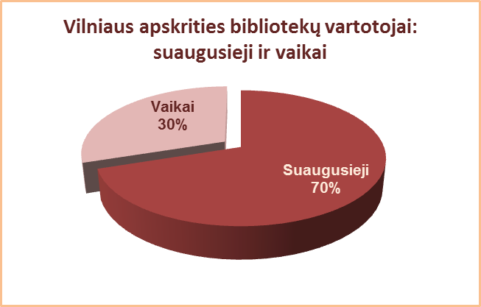
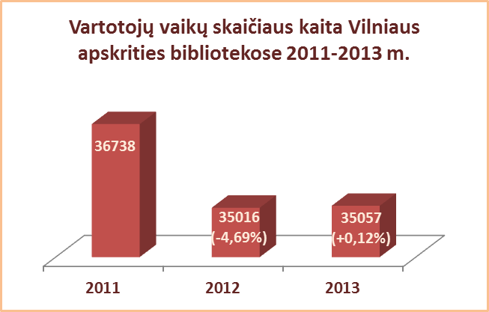
3.3.1. VILNIAUS APSKRITIES SAVIVALDYBIŲ VIEŠŲJŲ BIBLIOTEKŲ VARTOTOJŲ VAIKŲ SKAIČIUS 2012-2013 M.

Eil. | Savivaldybių | SVB |  |  |  | VB |  |  |  | Miesto fil. |  |  |  | Kaimo fil.
Nr. | viešosios | 2013 |  | 2012 | skirtu-mas | 2013 |  | 2012 | skirtu-mas | 2013 |  | 2012 | skirtu-mas | 2013 |  | 2012 | skirtu-mas
 | bibliotekos | skaičius | % |  |  | skaičius | % |  |  | skaičius | % |  |  | skaičius | %
1 | Elektrėnai | 1972 | 25.2 | 1925 | 47 | 934 | 23.4 | 897 | 37 | 466 | 27.3 | 437 | 29 | 572 | 26.8 | 591 | -19
2 | Šalčininkai | 3767 | 38.1 | 3782 | -15 | 542 | 26.9 | 521 | 21 | 672 | 44.7 | 671 | 1 | 2553 | 40.1 | 2590 | -37
3 | Širvintos | 1610 | 32.6 | 1639 | -29 | 544 | 31.9 | 555 | -11 | x | x | x | x | 1066 | 32.9 | 1084 | -18
4 | Švenčionys | 2453 | 25.7 | 2750 | -297 | 471 | 27.5 | 491 | -20 | 1243 | 27.1 | 1282 | -39 | 739 | 22.9 | 977 | -238
5 | Trakai | 2917 | 31.9 | 3007 | -90 | 773 | 40.5 | 752 | 21 | 1184 | 33.0 | 1252 | -68 | 960 | 26.2 | 1003 | -43
6 | Ukmergė | 2510 | 29.7 | 2547 | -37 | 1026 | 29.7 | 1017 | 9 | x | x | x | x | 1484 | 29.6 | 1530 | -46
7 | Vilniaus r. | 4467 | 41.4 | 4788 | -321 | 515 | 42.4 | 486 | 29 | 601 | 38.0 | 603 | -2 | 3351 | 41.9 | 3699 | -348
Iš viso: |  | 19696 | 32.5 | 20438 | -742 | 4805 | 30.0 | 4719 | 86 | 4166 | 32.1 | 4245 | -79 | 10725 | 33.9 | 11474 | -749
8 | Vilniaus m. | 15361 | 27.4 | 14578 | 783 | 0 | 0.0 | 0 | 0 | 15361 | 27.4 | 14578 | 783 | x | x | x | x
 | Iš viso: | 35057 | 30.1 | 35016 | 41 | 4805 | 30.0 | 4719 | 86 | 19527 | 28.3 | 18823 | 704 | 10725 | 33.9 | 11474 | -749
*Vilniaus m. CB dėl rekonstrukcijos darbų nuo 2007 m. vartotojų neaptarnauja.

